Contrainst
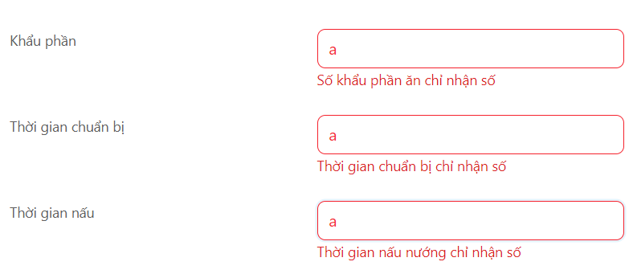
1.3. Để trống những trường bắt buộc

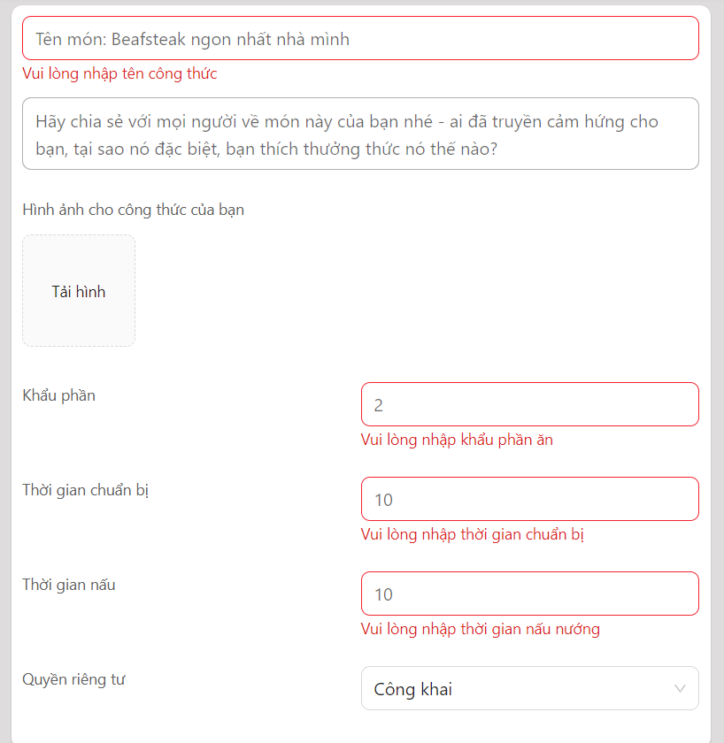

1.5. Nhập sai định dạng những trường chỉ nhận số

Create Recipe
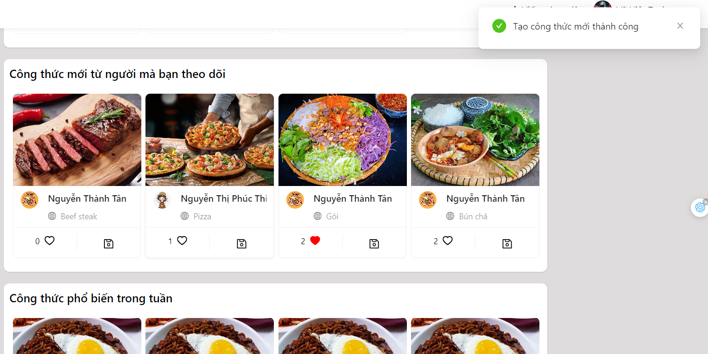
1.6. Chèn bước

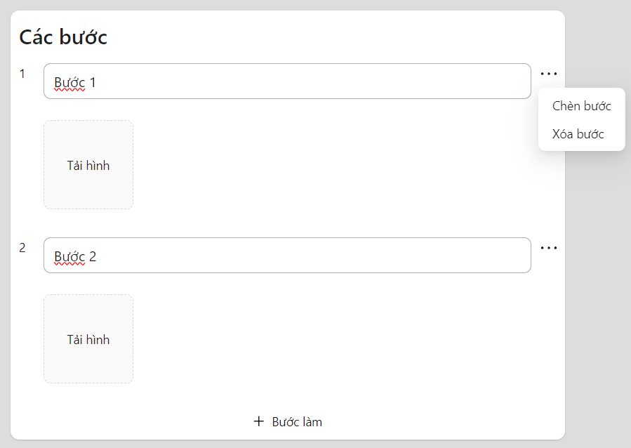

VD: chèn bước giữa bước 1 và bước 2 thì bước 2 được thêm vào, dữ liệu của bước 3 sẽ là dữ liệu của bước 2 trước khi chèn
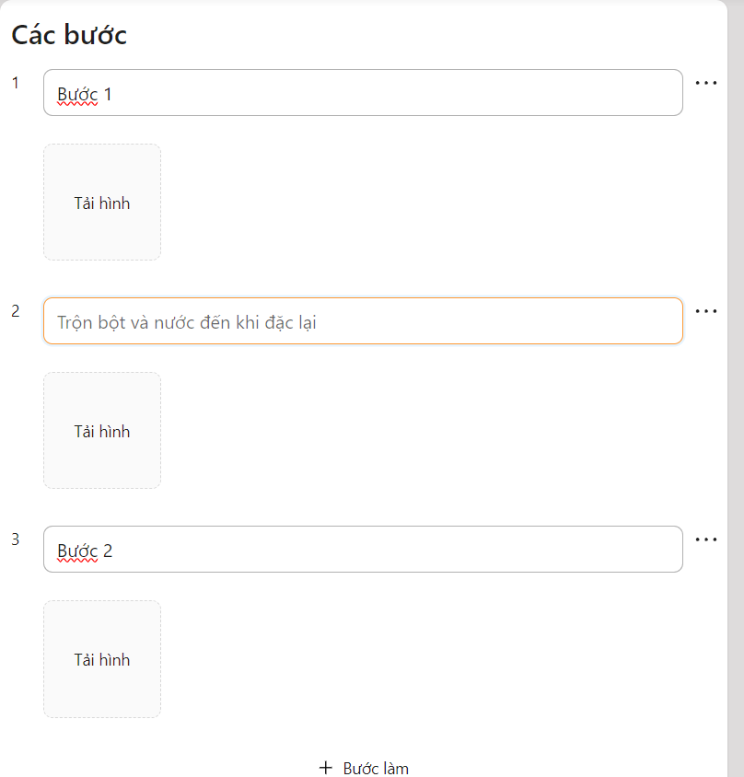

1.9. Thêm nguyên liệu thành công, thông báo kết quả và chuyển về trang chủ

Search
3.1. Validate dữ liệu nhập

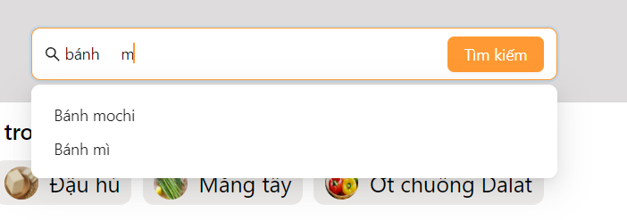

3.2. Kết quả tìm kiếm



3.3. Không có kết quả

Detail Recipe
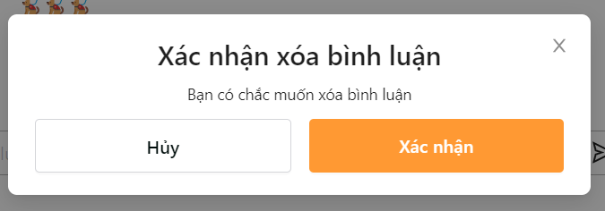
 | 4.5. Thêm bình luận



4.6. Sửa bình luận

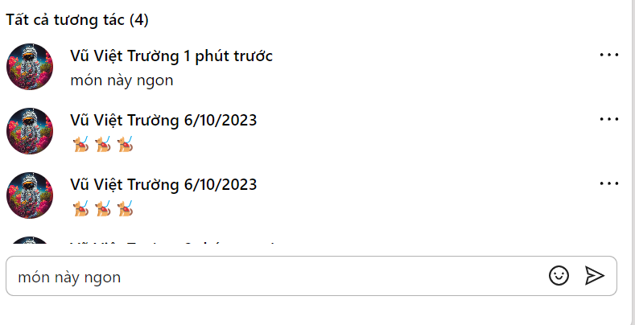

4.7. Xóa bình luận

